税額通知書の見方
【 市民税・県民税税額決定通知書の場合 】 |  |  |  |  |  | 【 市民税・県民税変更（決定）通知書の場合 】

「市民税・県民税税額決定通知書」の「（４）税額の内訳」に記載されている |  |  |  |  |  | 「市民税・県民税変更（決定）通知書」の「（４）税額の内訳」に記載されている
所得割額と調整控除額を入力して下さい。 |  |  |  |  |  | 所得割額と調整控除額を入力して下さい。
 |  |  |  |  |  | 変更前の額と変更後の額のうち、変更後の額をそれぞれ入力して下さい。

【給与所得等に係る市民税・県民税特別徴収税額の決定・変更通知書（納税義務者用）の場合】

 |  |  | 税額欄に記載されている「税額控除前所得割額④」と「税額控除額⑤」をそれぞれ入力して下さい。
 |  |  | ただし、住宅借入金等特別控除額や寄附金税額控除がある場合は、「税額控除額⑤」に加算されています。
 |  |  | （加算されている場合、摘要欄に金額等の記載があります。）
 |  |  | 「税額控除額⑤」に記載されている金額から、摘要欄に記載されている金額をそれぞれ差し引いた金額が
 |  |  | 調整控除額（㋒と㋓）になります。
 |  |  | ※ 上限額試算表には差し引いた後の金額を入力することになります。

 |  |  | （例）

 |  |  |  |  |  |  | 市民税の税額控除⑤は
 |  |  |  |  |  |  | 60,841 円 － 40,801 円 － 18,540 円 = 1,500 円
 |  |  |  |  |  |  | ㋒には 1,500 円を入力

 |  |  |  |  |  |  | 県民税の税額控除⑤は
 |  |  |  |  |  |  | 40,561 円 － 27,201 円 － 12,360 円 ＝ 1,000 円
 |  |  |  |  |  |  | ㋓には 1,000 円を入力

【所得税率（㋔）について】

課税総所得金額（円） | 所得税率（％） |  | 所得税率（㋔）は課税総所得金額によって左の表のとおり定められています。
1,950,000 以下 | 5 |  | 課税総所得金額とは、総所得金額、退職所得金額（分離課税に係る分を除く）及び山林所得金額の合計額から
3,300,000 以下 | 10 |  | 所得控除額を差し引いた額のことです。
6,950,000 以下 | 20 |  | 源泉徴収票や確定申告書などで確認することができます。（確認方法は下記のとおりです）
9,000,000 以下 | 23
18,000,000 以下 | 33
40,000,000 以下 | 40
40,000,000 超 | 45

◇合計所得金額
次の（１）と（２）の合計額に、退職所得金額、山林所得金額を加算した金額です。
（注） 申告分離課税の所得がある場合には、それらの所得金額（長（短）期譲渡所得については特別控除前の金額）の合計額を加算した金額です。
（１） 事業所得、不動産所得、給与所得、総合課税の利子所得・配当所得・短期譲渡所得及び雑所得の合計額（損益通算後の金額）
（２） 総合課税の長期譲渡所得と一時所得の合計額（損益通算後の金額）の２分の１の金額

◇総所得金額等
合計所得金額に、次の繰越控除を適用した後の金額です。
純損失や雑損失の繰越控除・居住用財産の買替え等の場合の譲渡損失の繰越控除・特定居住用財産の譲渡損失の繰越控除・
上場株式等に係る譲渡損失の繰越控除・特定中小会社が発行した株式に係る譲渡損失の繰越控除・先物取引の差金等決済に係る損失の繰越控除

（１）給与支払報告書の場合

 |  | 拡大図

課税総所得金額＝Ａ－Ｂ

（２）確定申告書の場合

 |  |  |  | 拡大図

 |  |  |  |  | 確定申告書Ａ（第１表） |  |  | 確定申告書Ｂ（第１表）
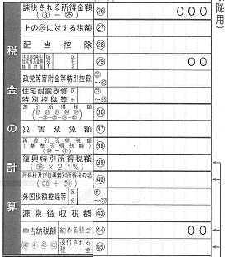
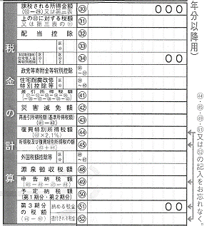

課税総所得金額＝課税される所得金額の箇所

